Hardware
INSATEXT Requerimientos Técnicos ( Harware & Software ) |  |  |  |  |  | INSATEXT Análisis Comparativo Tarifas Proveedores

Nº | Nombre | Imagen | Procesador | Detalles | Garantia | Panamericana | Falabella | Exito | Mercado Libre | Katronix | Alkosto | Amazon | Speed Logic | Lenovo | Jumbo | Precio más Bajo | Proveedor precio más Bajo | Precio más Alto | Proveedor precio más Alto | Diferencia entre Precio más Alto y más Bajo | Observaciones Generales | RECOMENDACIÓN
1 | Portátil Acer Aspire Go | 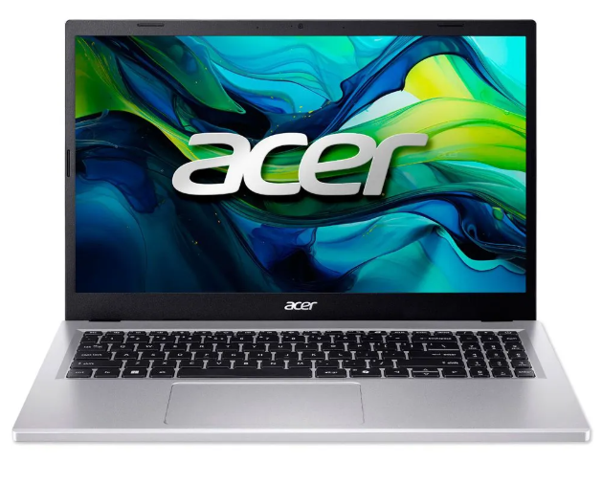 | Intel°Core i5 13420H | Intel Core i5-13420H. 8 GB o 16 GB DDR5 4800 MT/s, generalmente ampliable. SSD PCIe NVMe de 256 GB o 512 GB. 15.6" o 15.3" IPS FHD (1920x1080 o 1920x1200) antirreflejo. | 1 año de Garantia | 2,399,000.0 | 2,619,900.0 | 2,379,300.0 | 2,499,900.0 | 2,203,500.0 | 2,499,030.0 | 2,466,546.0 |  |  | 2,199,000.0 | 2,199,000.0 | Jumbo | 2,619,900.0 | Falabella | 420,900.0 | Buen rendimiento general con i5, 16 GB RAM y SSD. Adecuado para estudio y oficina, aunque menos potente que Ryzen 7. | Si
2 | Portatil Asus Vivobook 15 | 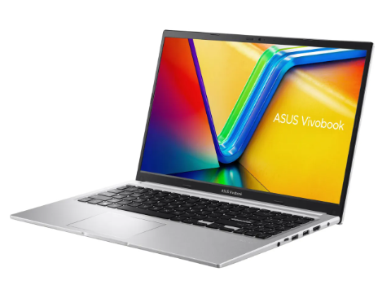 | AMD Ryzen 7 5825U | AMD Ryzen 7 AMD Ryzen 7 5825U. Capacidad de disco SSD: 512 GB. memoria RAM: 16 GB. Resolución de la pantalla: 1920 px x 1080 px. | 1 año de Garantia |  | 2,499,000.0 | 2,161,953.0 | 1,919,000.0 | 2,199,050.0 | 2,199,050.0 | 2,989,630.0 |  |  | 2,140,900.0 | 2,140,900.0 | Jumbo | 2,989,630.0 | Amazon | 848,730.0 | Alto rendimiento con Ryzen 7, buena RAM y almacenamiento. Ideal para multitarea y programas exigentes. | SI
3 | Portátil Hp 15 Fc0276la | 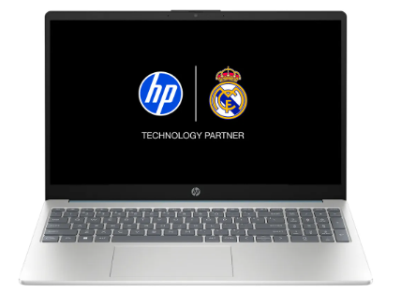 | AMD Ryzen 7 7730U | AMD Ryzen 7 7730u. Capacidad del disco duro: 512 GB. Capacidad de disco SSD: 512 GB. RAM DDR4-3200 MT/s de 16 GB (2 x 8 GB) | 1 año de Garantia |  | 2,499,000.0 | 2,950,900.0 | 2,029,900.0 | 2,990,000.0 | 2,161,070.0 |  |  |  | 2,299,000.0 | 2,161,060.0 | 0.0 | 2,990,000.0 | Katronix | 828,940.0 | quipo potente con Ryzen 7, buen almacenamiento y RAM. Funciona bien en tareas exigentes. | SI
4 | Acer Monitor de 27 pulgadas | 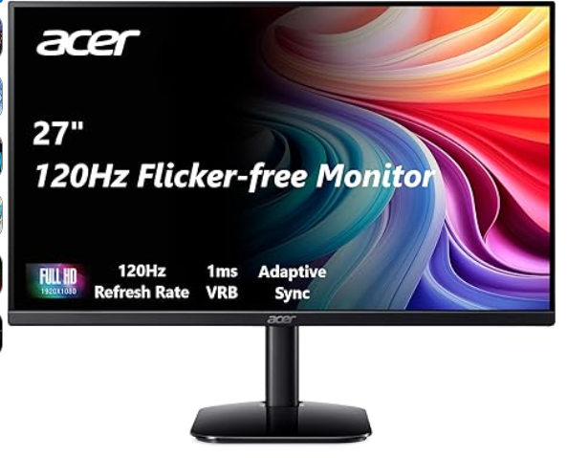 | El monitor Acer KB272 G0bi de 27" con resolución Full HD de 1920 x 1080 en una relación de aspecto de 16:9 presenta imágenes impresionantes y de alta calidad con excelentes detalles. | Pantalla FHD IPS KB272-27 pulgadas (1920 x 1080), frecuencia de actualización de hasta 120 Hz, 99% sRGB, inclinación, compatibilidad de sincronización adaptativa | 1 año de Garantia | 649,000.0 | 509,900.0 | 701,900.0 | 652,872.0 | 599,000.0 | 599,000.0 | 371,962.0 |  |  |  | 371,962.0 | Amazon | 701,900.0 | Exito | 329,938.0 | Pantalla grande y buena calidad Full HD, pero hay opciones mejores en el mercado. | NO
5 | AOC 22B35HM23 | 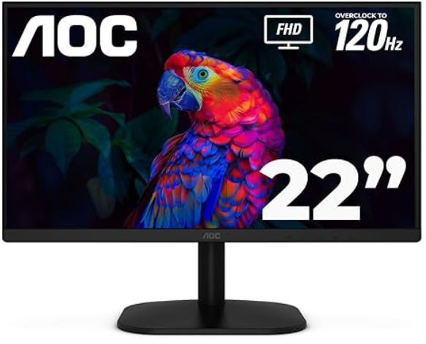 | Disfruta de este monitor de 22 pulgadas (21.5″ visible) con imágenes nítidas y claras con una resolución Full HD de 1920 x 1080, perfecto para el trabajo, multimedia y juegos ligeros. | Monitor LED de 22" Full HD (1920 x 1080) 120Hz, sincronización adaptativa, VGA y HDMI, sin parpadeo, baja luz azul, listo para HDR, compatible con VESA, ajuste de inclinación | 1 Año de Garantia |  | 279,900.0 | 272,690.0 | 257,900.0 |  |  | 241,762.0 | 289,000.0 |  |  | 241,762.0 | Amazon | 289,000.0 | Speed Logic | 47,238.0 | Monitor pequeño con buena fluidez (120 Hz), ideal para uso básico. | Si
6 | Monitor Samsung Esencial 24 Pulgadas S3 | 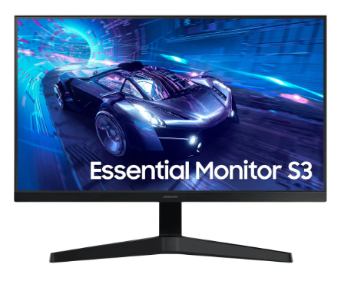 | Imágenes nítidas y vívidas desde diferentes ángulos. El distintivo ángulo de visión de 178° de ancho garantiza un brillo uniforme en toda la pantalla, para que puedas trabajar cómodamente en documentos y gráficos, independientemente de la posición de visualización. | Samsung - Monitor de computadora LED T350 de 24 pulgadas, 4ms LF24T350FHNXZA - Gris azul oscuro | 1 año de Garantia |  | 379,000.0 | 409,990.0 | 371,930.0 |  |  | 586,904.0 |  |  |  | 371,930.0 | Mercado Libre | 586,904.0 | Amazon | 214,974.0 | Buena calidad de imagen y ángulos de visión amplios. Ideal para trabajo y uso diario. | Si
7 | Seagate Barracuda ST1000dm010 1TB | 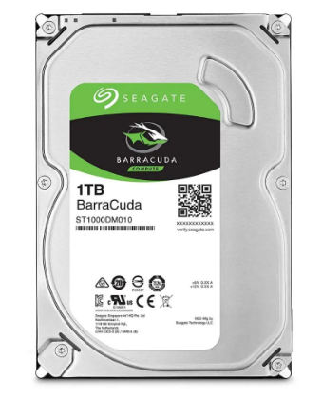 | Disco Duro de una tera interno para PC La unidad de disco duro de 1 TB, 7200 RPM | Capacidad 1 tera, Velocidad (rpm) 7200 rpm, Interfaz SATA III (6.0 Gb/s), Memoria Cache 32MB, Factor de forma 3.5', Para Ordenadores de particulares o Empresas | 1 Año de Garantia |  |  | 237,000.0 | 190,000.0 |  |  | 297,562.0 |  |  |  | 190,000.0 | Mercado Libre | 297,562.0 | Amazon | 107,562.0 | Disco duro confiable con buena capacidad y velocidad (7200 RPM). Adecuado para almacenamiento general. | Si
8 | Disco Duro Para Pc 1Tb Western Digital | 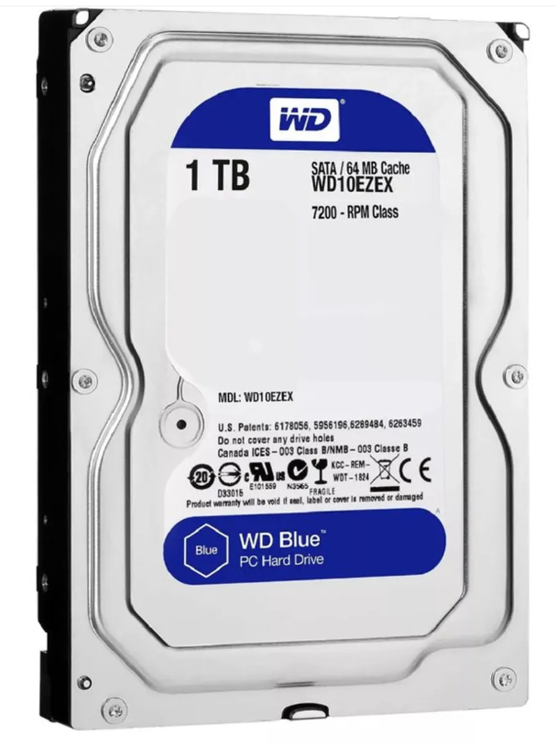 | Capacidad de almacenamiento de 1TB para guardar una gran cantidad de datos. | El WD Blue WD10EZEX se caracteriza por su eficiencia y buen funcionamiento, que sumado a su reducido consumo energético lo vuelven un disco indispensable para funciones estándar. | 1 Año de Garantia |  | 215,900.0 | 205,900.0 | 269,113.0 |  |  | 297,562.0 |  |  |  | 205,900.0 | Exito | 297,562.0 | Amazon | 91,662.0 | Buen rendimiento y bajo consumo. Ideal para uso básico y almacenamiento seguro. | Si
9 | Disco Duro Externo Portatil Toshiba 1 Tb | 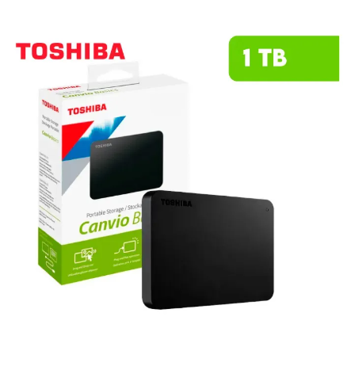 | Este HDD combina un diseño compacto y elegante con la fiabilidad que caracteriza a Toshiba, permitiéndote llevar tus archivos más importantes a donde quieras. | Capacidad de 1TB para almacenar fotos, videos, música y documentos importantes. Diseño compacto y ligero para máxima portabilidad, llévalo contigo a donde vayas. Compatible con Android, facilitando el respaldo de información desde tus dispositivos móviles. | 1 año de Garantia | 315,900.0 | 355,000.0 | 265,500.0 | 299,500.0 |  |  | 230,000.0 | 269,000.0 |  |  | 230,000.0 | Amazon | 355,000.0 | Falabella | 125,000.0 | Compacto y portátil, fácil de transportar. Ideal para copias de seguridad. | Si
10 | Bluehost | 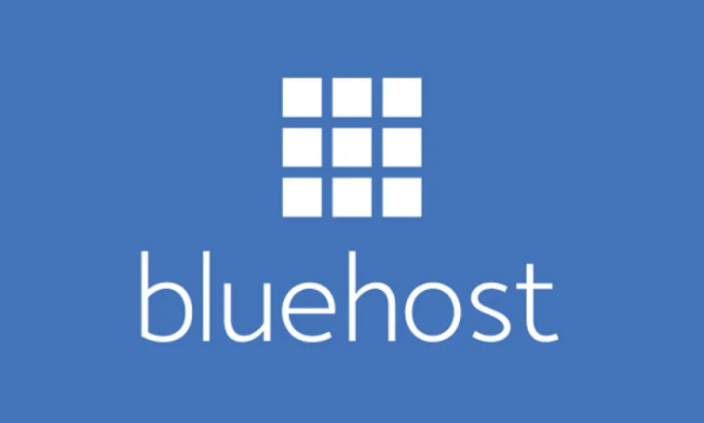 | Servicio de hosting web que ofrece alojamiento compartido, VPS y servidores dedicados para páginas web y aplicaciones en línea. | Incluye registro de dominio, correos electrónicos profesionales, certificados SSL y soporte técnico. Permite crear y administrar sitios web de forma segura y escalable. | 1 año de Garantia | 4000 (unicamente se compra en el mismo blueshot) | 4000 (unicamente se compra en el mismo blueshot) | 4000 (unicamente se compra en el mismo blueshot) | 4000 (unicamente se compra en el mismo blueshot) | 4000 (unicamente se compra en el mismo blueshot) | 4000 (unicamente se compra en el mismo blueshot) | 4000 (unicamente se compra en el mismo blueshot) | 4000 (unicamente se compra en el mismo blueshot) | 4000 (unicamente se compra en el mismo blueshot) | 4000 (unicamente se compra en el mismo blueshot) | No aplica | No aplica | No aplica | No aplica | No aplica | Servicio de hosting completo, fácil de usar y con buenas herramientas para crear y gestionar sitios web. a diferencia de las otras dos se pide un pago | No
11 | CasaOS/Ubuntu Server |  | Sistema basado en Ubuntu Server que permite convertir un equipo en servidor doméstico o en la nube de forma sencilla. | Ofrece una interfaz gráfica amigable para gestionar aplicaciones, almacenamiento y contenedores Docker. Ideal para crear servidores NAS, nube privada o entornos de desarrollo. | 1 año de Garantia | Gratis | Gratis | Gratis | Gratis | Gratis | Gratis | Gratis | Gratis | Gratis | Gratis | No aplica | No aplica | No aplica | No aplica | No aplica | Sistema flexible y gratuito para crear servidores domésticos con interfaz sencilla y buen rendimiento. | Si
12 | OpenMediaVault | 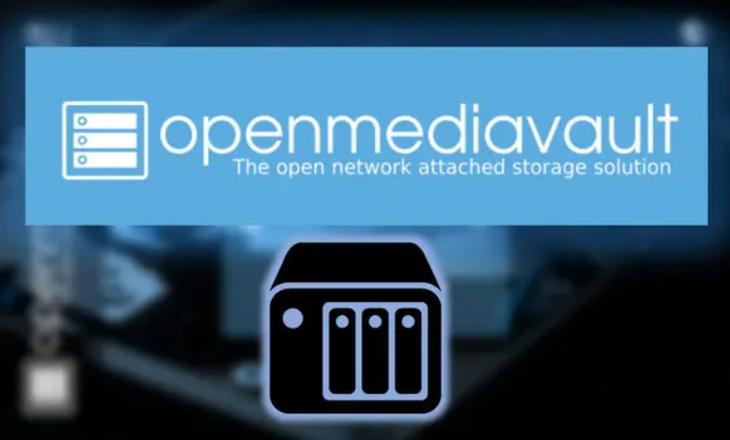 | Sistema operativo basado en Debian Linux enfocado en la gestión de almacenamiento en red (NAS). | Permite administrar discos, compartir archivos en red y centralizar datos. Es de código abierto y funciona en PCs o dispositivos como Raspberry Pi. | 1 año de Garantia | Gratis | Gratis | Gratis | Gratis | Gratis | Gratis | Gratis | Gratis | Gratis | Gratis | No aplica | No aplica | No aplica | No aplica | No aplica | Solución eficiente para almacenamiento en red, fácil de administrar y de código abierto. | SI
13 | Memoria Ram Adata Ddr4 16Gb 3200 |  | Memoria RAM Premier color verde 16GB 1x16GB Adata AD4S320016G22-SGN | Capacidad: 16 GB. Tipo de memoria: DDR4 U-DIMM. Velocidad: 3200 MHz (PC4-25600). Latencia CAS: 22. Voltaje de operación: 1.2 V, lo que reduce el consumo energético en un 20% en comparación con DDR3. | 1 año de Garantia |  | 575,900.0 | 530,900.0 | 470,000.0 |  |  | 711,767.0 |  |  |  | 470,000.0 | Mercado Libre | 711,767.0 | Amazon | 241,767.0 | Buena velocidad (3200 MHz) y bajo consumo. Ideal para mejorar el rendimiento del PC. | Si
14 | Memoria Ram Timetec 16gb |  | Timetec 16gb Ddr4 2400mhz | DDR4 3200 MHz PC4-25600 260 pines sin búfer sin ECC 1.2V CL22 Temporización 22-22-22-52 Rango dual 2Rx8 basado 1024x8 diseñado para juegos y alto rendimiento, Capacidad del módulo: 16 GB Paquete: 1x16GB Para portátil, no para computadora de escritorio | 1 año de Garantia |  |  |  | 604,707.0 |  |  | 649,396.0 |  |  |  | 604,707.0 | Mercado Libre | 649,396.0 | Amazon | 44,689.0 | Memoria confiable, adecuada para multitarea y uso exigente. Compatible con equipos modernos. | Si
15 | Memoria Ram 16Gb attech | 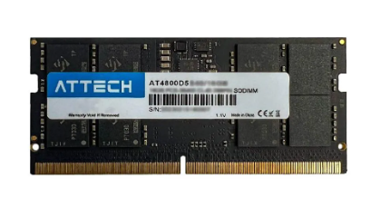 | Memoria Ram Portátil Attech Ddr4 16gb 3200mhz | Ddr4 16gb formato SODIMM, Alcanza una velocidad de 3.2 GHz. | 0 año de Garantia |  |  | 599,000.0 | 627,000.0 |  |  |  |  |  |  | 599,000.0 | Exito | 627,000.0 | Mercado Libre | 28,000.0 | Buen desempeño y velocidad (3200 MHz). Opción funcional para portátiles. | Si
16 | Tarjeta De Video Nvidia Geforce Asus Rtx 3050 Dual Oc Auto Ex 6 Gigas | 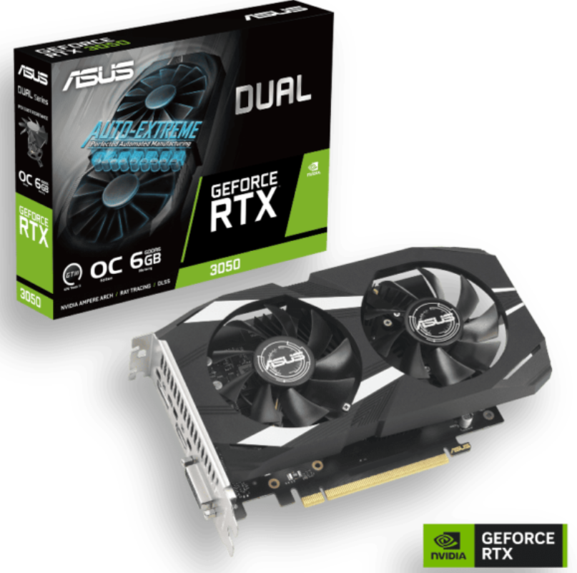 | ASUS Dual GeForce RTX™ 3050 OC Edition 6GB GDDR6 con dos potentes ventiladores Rendimiento de juegos AAA. | Memoria: 6 GB GDDR6 con una interfaz de 96 bits. Arquitectura: NVIDIA Ampere con núcleos RT de 2.ª gen y Tensor de 3.ª gen (soporta Ray Tracing y DLSS). Refrigeración: Diseño de dos ventiladores Axial-tech que optimizan el flujo de aire y reducen las turbulencias. | 1 año de Garantia |  | 1,439,900.0 |  | 1,390,000.0 |  |  | 892,762.0 | 1,169,000.0 |  |  | 892,762.0 | Amazon | 1,169,000 | Speed Logic | 276,238.0 | La ASUS Dual GeForce RTX™ 3050 OC Edition de 6GB es una tarjeta gráfica de gama de entrada, diseñada para gaming 1080p y creadores con presupuesto limitado. Destaca por su diseño compacto, tecnología Auto-Extreme (fabricación automatizada fiable) y soporte para DLSS y Ray Tracing, ideal para chasis pequeños sin requerir conectores de alimentación extra. | SI
17 | ASRock AMD Radeon RX 7600 Challenger 8 GB | 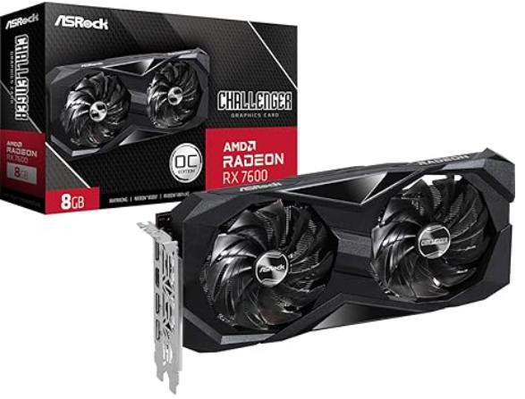 | tarjeta de video de gama media diseñada principalmente para ofrecer un alto rendimiento en juegos a resolución 1080p | Motor Gráfico: AMD Radeon RX 7600 (Arquitectura RDNA 3). Memoria: 8 GB GDDR6 con un bus de 128 bits y velocidad de 18 Gbps. Conectividad: 1 puerto HDMI 2.1 y 3 puertos DisplayPort 1.4a con DSC. | 1 año de Garantia |  |  |  | 1,489,900.0 |  |  | 1,041,562.0 |  |  |  | 1,041,562.0 | Amazon | 1,489,900.0 | Mercado Libre | 448,338.0 | mas velocidad y mas capacidad | Si
18 | Tarjeta De Video Gigabyte Radeon Rx 7600 | 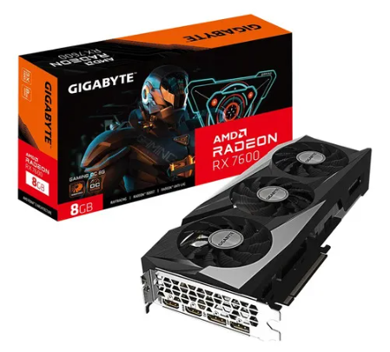 | es una tarjeta de video de gama media diseñada específicamente para ofrecer un rendimiento sólido en gaming a 1080p con configuraciones gráficas altas | Memoria VRAM: 8 GB GDDR6. Frecuencia base del núcleo de 2.25 GHz para un rendimiento óptimo en juegos. Resolución máxima de 8K para experiencias visuales impresionantes. | 1 año de Garantia |  |  |  | 1,610,000.0 |  |  | 1,483,052.0 |  |  |  | 1,483,052.0 | Amazon | 1,610,000 | Mercado Libre | 126,948.0 | lo mismo pero mas caro | NO
19 | Procesador Amd Ryzen 5600G. | 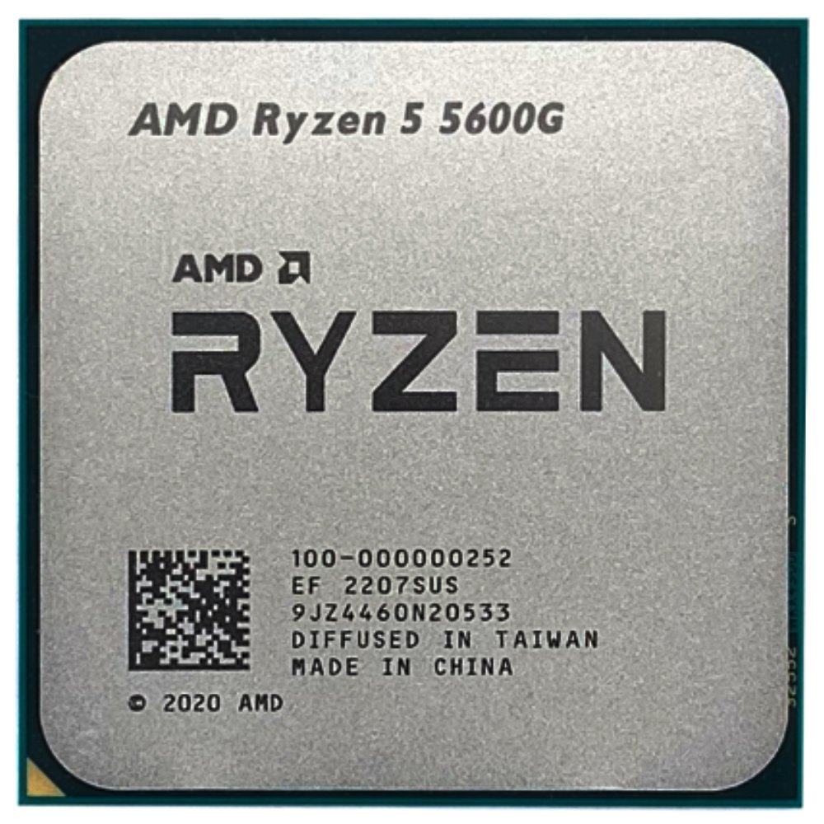 | Ryzen 3: Ideales para tareas de oficina, estudio y navegación. Ryzen 5: El mejor equilibrio precio/rendimiento para gaming y productividad diaria. Ryzen 7: Recomendados para gaming de alto nivel, streaming y creación de contenido. Ryzen 9: Diseñados para profesionales, edición de video pesada y renderizado 3D. | Modelo: 5600G. Es ideal para jugadores y creadores de contenido que requieran un instrumento de gran ejecución. Memoria caché de 16 MB, rápida y volátil. Procesador gráfico Radeon Graphics. Soporta memoria RAM DDR4. Su potencia es de 65 W. | 3 años de Garantia |  | 1,799,500.0 | 105,000.0 | 800,000 |  |  | 591,480.0 | 689,000 |  |  | 689,000.0 | Speed Logic | 1,799,500.0 | Falabella | 1,110,500.0 | velocidad gama alta | Si
20 | Qualcomm (Snapdragon) | 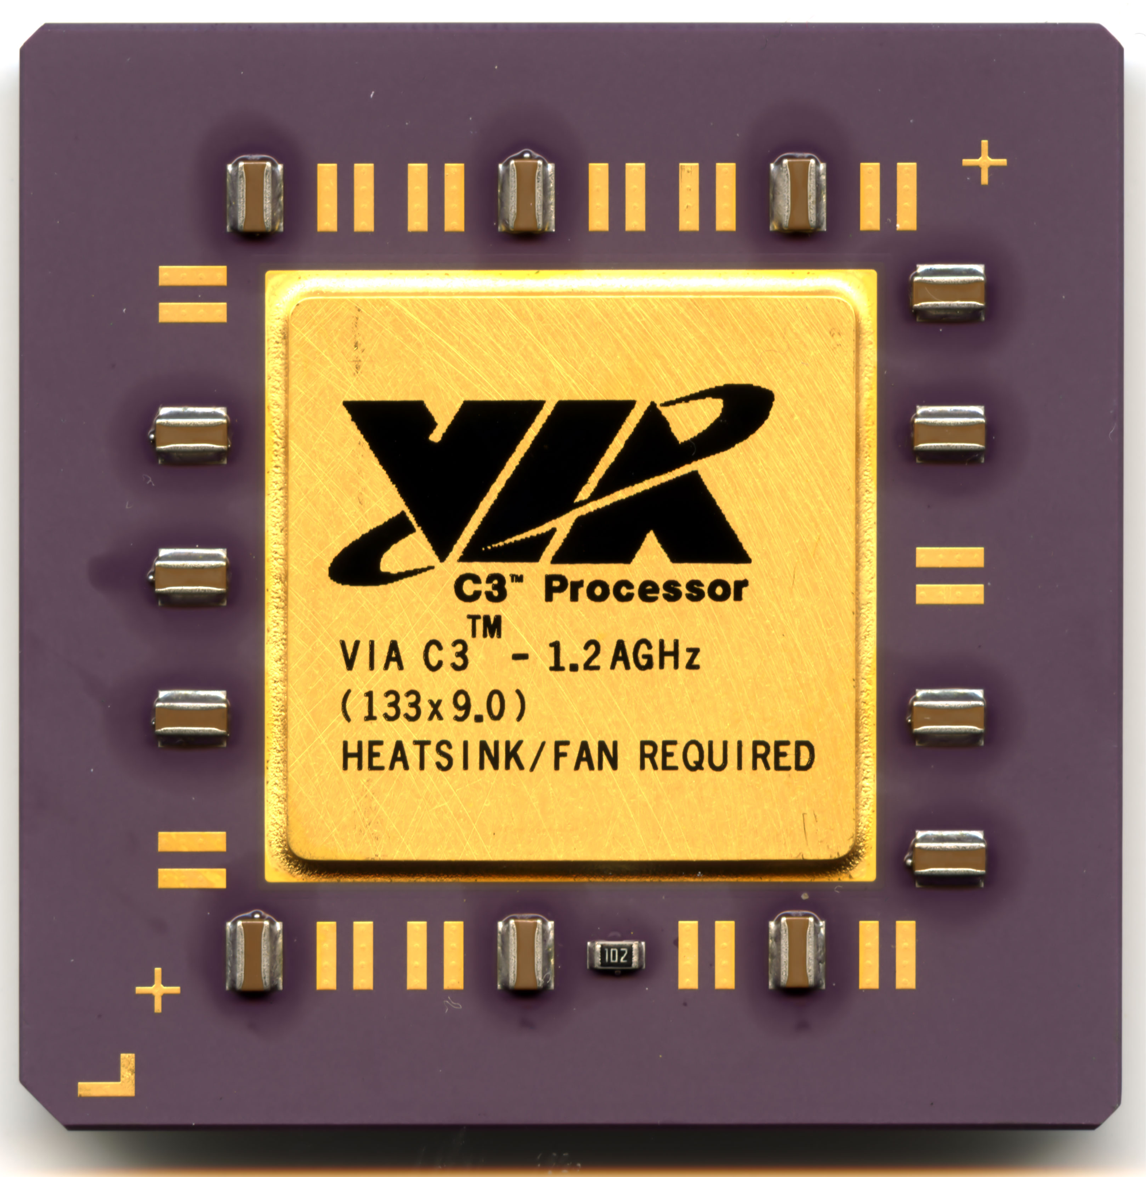 | Procesador de CPU Snapdragon870 SM8250CPU SM8250 002-AC SM8250 002AB 202-AB SM8250 002-AA SM8250 Chip de procesador móvil para teléfonos inteligentes Compre un chip y reciba un regalo de malla | Qualcomm Snapdragon es la familia líder de procesadores (SoC) basados en arquitectura ARM para dispositivos móviles y PCs Windows modernos. Destacan por integrar CPU, GPU Adreno, conectividad 5G avanzada y unidades de IA (NPU) en un solo chip, priorizando la eficiencia energética, la alta potencia gráfica y funciones de fotografía de vanguardia. | 2 años de Garantia | 1,799,900 | 679,900.0 |  |  |  |  | 596.725 | n |  | 849,900.0 | 596,725 | Amazon | 1,799.900 | Paramericana | 1,203,175.0 | la misma calidad | NO
21 | VIA C3 | 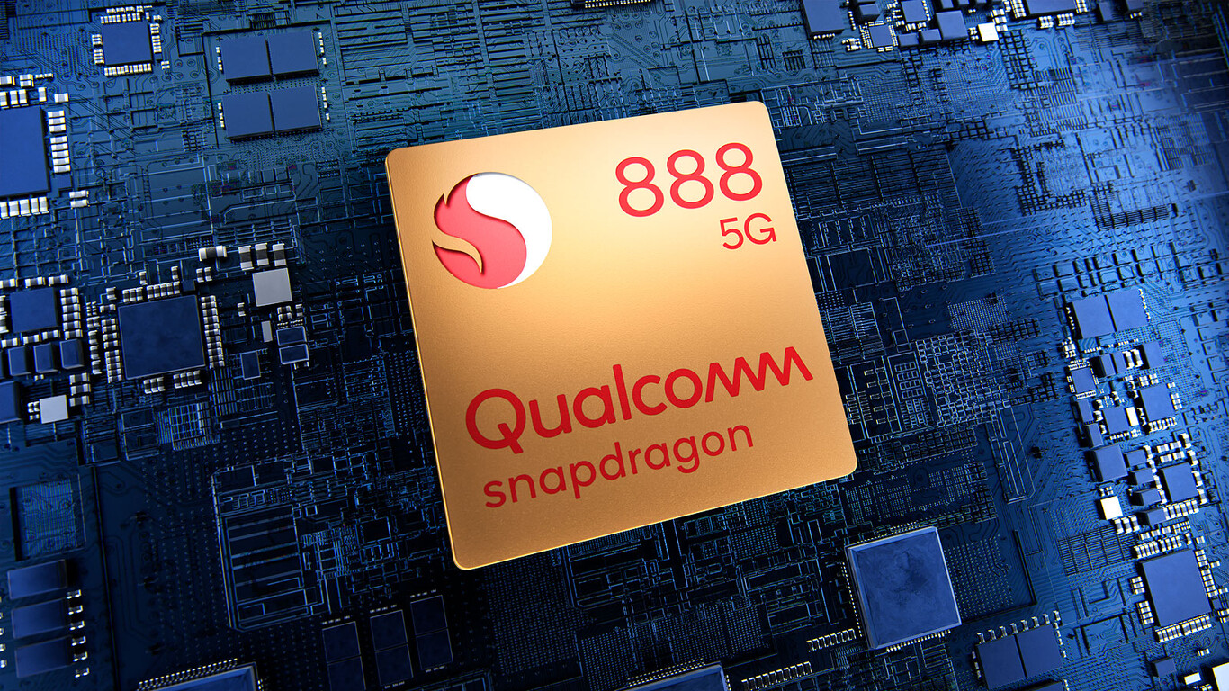 | Arquitectura: Basados en x86 (32 y 64 bits), compatibles con plataformas Windows y Linux. Eficiencia: Diseñados para ofrecer un bajo TDP (Thermal Design Power), ideados para sistemas que requieren disipación de calor eficiente. Seguridad: Incluyen tecnología VIA PadLock, un motor criptográfico por hardware para cifrado AES rápido. | VIA Nano / Nano X2 / Nano E-Series: Diseñados para ofrecer un mayor rendimiento manteniendo la eficiencia. Los VIA Nano X2, por ejemplo, son procesadores de doble núcleo fabricados en 40nm, con arquitectura de 64 bits y diseño "pin-a-pin" compatible con las series anteriores para facilitar la actualización. VIA C7 / C7-D: Procesadores de 2 núcleos basados en la arquitectura VIA CoolStream, conocidos por su alta eficiencia en disipación de calor y bajo consumo (algunos modelos populares por ser considerados "verdes" o de bajo impacto ambiental). | 1 año de Garantia |  |  |  | 441,781.0 |  |  | 600,000.0 | 700,000.0 | 300,000 |  | 300,000 | Lenovo | 700,000 | Speed Logic | 400,000 | Con la misma calidad | No
22 | Teclado USB Genius Smart KB-100 |  | Diseño comodo con arquitectura de membrana para una escritura suave y silenciosa | Genius Tecla - Permite asignar funciones personalizadas a F1 - F12 Keys, Teclas cilíndricas que ofrecen una experiencia de uso cómoda. Interfaz USB para fácil conexión con dispositivos.Peso ligero de 450 g, ideal para transporte y uso diario. | 1 año garantia |  | 39,900.0 | 70,000.0 | 38,402.0 |  |  | 70,791.0 |  |  |  | 38,402.0 | Mercado Libre | 70,791.0 | Amazon | 32,389.0 | El Genius Smart KB-100 es un teclado alámbrico USB de membrana, diseñado para oficina y hogar, destacando por su durabilidad (resistente a salpicaduras) y funciones de personalización. Incluye 12 teclas multimedia/función (FN) y una tecla dedicada para IA Copilot (en Windows 11), enfocado en la productividad a bajo costo. | Si
23 | Teclado HP Alámbrico 150 |  | teclado alámbrico de tamaño completo diseñado para ofrecer una experiencia de escritura cómoda y silenciosa, ideal para entornos de oficina o estudio. | Incluye 12 combinaciones de atajos con la tecla FN para funciones rápidas. Su estructura delgada y ligeramente inclinada busca reducir la fatiga durante sesiones prolongadas. No requiere controladores adicionales; basta con conectarlo al puerto USB para que comience a funcionar. Cuenta con luces para Bloq Mayús, Bloq Num y Bloq Despl. | 1 año garantia | 59,900.0 |  | 39,900.0 | 79,900.0 | 59,900.0 | 59,900.0 |  |  |  | 51,900.0 | 51,900.0 | Jumbo | 79,900.0 | Mercado Libre | 28,000.0 | El teclado HP Alámbrico 150 (modelo 664R5AA) es una opción básica, confiable y económica para oficina u hogar, destacando por su conexión USB "plug-and-play". Ofrece un diseño tipo chiclet de perfil bajo y teclas silenciosas que brindan una escritura cómoda y precisa, compatible principalmente con Windows. | No
24 | Maxell Teclado Alambrico Kb-90 |  | teclado alámbrico de diseño básico y funcional, ideal para tareas de oficina, estudio o uso diario en el hogar. Se destaca por su sencillez, durabilidad y un sistema de protección contra accidentes comunes con líquidos | Arquitectura de membrana que ofrece una escritura silenciosa. peso del teclado: 550 g fácil de transportar. Resistente a salpicaduras que protege ante accidentes. Ancho del teclado: 43 cm que ahorra espacio en el escritorio. | 1 año garantia |  | 43,900.0 | 43,900.0 | 43,900.0 |  |  |  |  |  |  | 43,900.0 | Falabella | 43,900.0 | Exito | 0.0 | El Maxell KB-90 es un teclado alámbrico USB básico y funcional, ideal para oficina o estudio. Destaca por su diseño de perfil bajo, teclas de membrana "SoftTouch" para escritura suave, pad numérico completo, sistema de drenaje para derrames accidentales y compatibilidad con Windows/Mac, ofreciendo una solución asequible y duradera. | Si
25 | Mouse inalámbrico Logitech M170 | 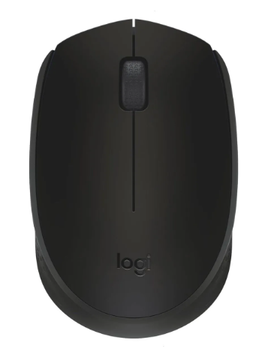 | mouse inalámbrico compacto y económico, diseñado principalmente para la portabilidad y el uso diario en tareas de oficina | Es inalámbrico. Orientación de la mano: ambidiestro. Puede conectarse a cualquier dispositivo a través de receptor USB. Tipo de alimentación inalámbrica: pilas. Resolución de 1000dpi. Con sensor óptico | 1 año garantia | 51,900.0 | 39,900.0 | 49,800.0 | 53,900.0 | 54,900.0 | 54,900.0 | 40,734.0 | 47,000.0 |  | 57,900.0 | 54,900.0 | Alkosto | 40,734.0 | Amazon | 14,166.0 | El Logitech M170 es un mouse inalámbrico compacto, ambidiestro y económico, ideal para oficina o viajes. Destaca por su conexión USB de 2.4 GHz estable (hasta 10m), larga duración de batería (aprox. 12 meses) y funcionamiento plug-and-play sin drivers. Es ligero y duradero, aunque su diseño pequeño puede no ser cómodo para manos grandes. | No
26 | Mouse Dell MS116 negro |  | Es un periférico de entrada básico y confiable, diseñado principalmente para entornos de oficina y uso doméstico diario | Cable USB tipo A con una longitud de 1.8 metros. Compatibilidad con Windows 10. 7. 8.1. 11. Linux. Chrome OS. Android. Resolución del sensor de 1000 dpi para precisión. Tecnología del sensor BlueTrack óptico. | 1 año garantia |  | 44,700.0 | 29,500.0 | 43,550.0 |  |  | 31,582.0 |  |  |  | 29,500.0 | exito | 44,700.0 | falabella | 15,200.0 | El mouse Dell MS116 negro es un dispositivo alámbrico USB básico, fiable y ergonómico, ideal para uso diario en oficinas o el hogar. Destaca por su sensor óptico de para precisión estándar, diseño ambidiestro cómodo, funcionalidad . | Si
27 | Logitech M196, Mouse Inalámbrico |  | mouse inalámbrico esencial diseñado para la portabilidad y la sostenibilidad, destacando por su conectividad exclusiva vía Bluetooth Low Energy | Es inalámbrico. Puede conectarse a cualquier dispositivo a través de Bluetooth. Tipo de alimentación inalámbrica: pilas. Resolución de 1000dpi. Con sensor óptico | 1 año garantia |  |  | 57,900.0 | 64,900.0 | 59,900.0 | 59,900.0 | 55,242.0 | 53,900.0 |  |  | 55,242.0 | amazon | 64,900.0 | mercado libre | 9,658.0 | El Logitech M196 es un ratón Bluetooth económico, compacto y ambidiestro, ideal para portabilidad y uso básico de oficina. Destaca por su conexión directa sin receptores USB, sostenibilidad (plástico reciclado) y una duración de batería de hasta 12 meses, siendo una opción práctica y funcional para entornos de trabajo móviles o básicos. | No

 |  |  |  |  | Plazo Entrega de Proveedor (Plazo Máximo Entrega en días) | 1 | 7 | 10 | 6 | 1 | 7 | 12 | 5 | 7 | 8
 |  |  |  |  | Cantidad Mínima Pedido de Proveedor | 1 | 1 | 1 | 1 | 1 | 1 | 1 | 1 | 1 | 1
 |  |  |  |  | Plazo Pago Proveedor en días | 30 | 60 | 90 | 15 | 30 - 60 | 30 - 60 - 90 | 30 | 30 | 30 | 30

Software
 |  |  |  |  |  | INSATEXT Análisis Comparativo Tarifas Proveedores

Nº | Nombre | Imagen | Procesador | Detalles | Garantia | Panamericana | Falabella | Exito | Mercado Libre | Katronix | Alkosto | Amazon | Speed Logic | Lenovo | Jumbo | Precio más Bajo | Proveedor precio más Bajo | Precio más Alto | Proveedor precio más Alto | Diferencia entre Precio más Alto y más Bajo | Observaciones Generales | RECOMENDACIÓN
1 | Microsoft Coporation (Principalmente Softrware) | 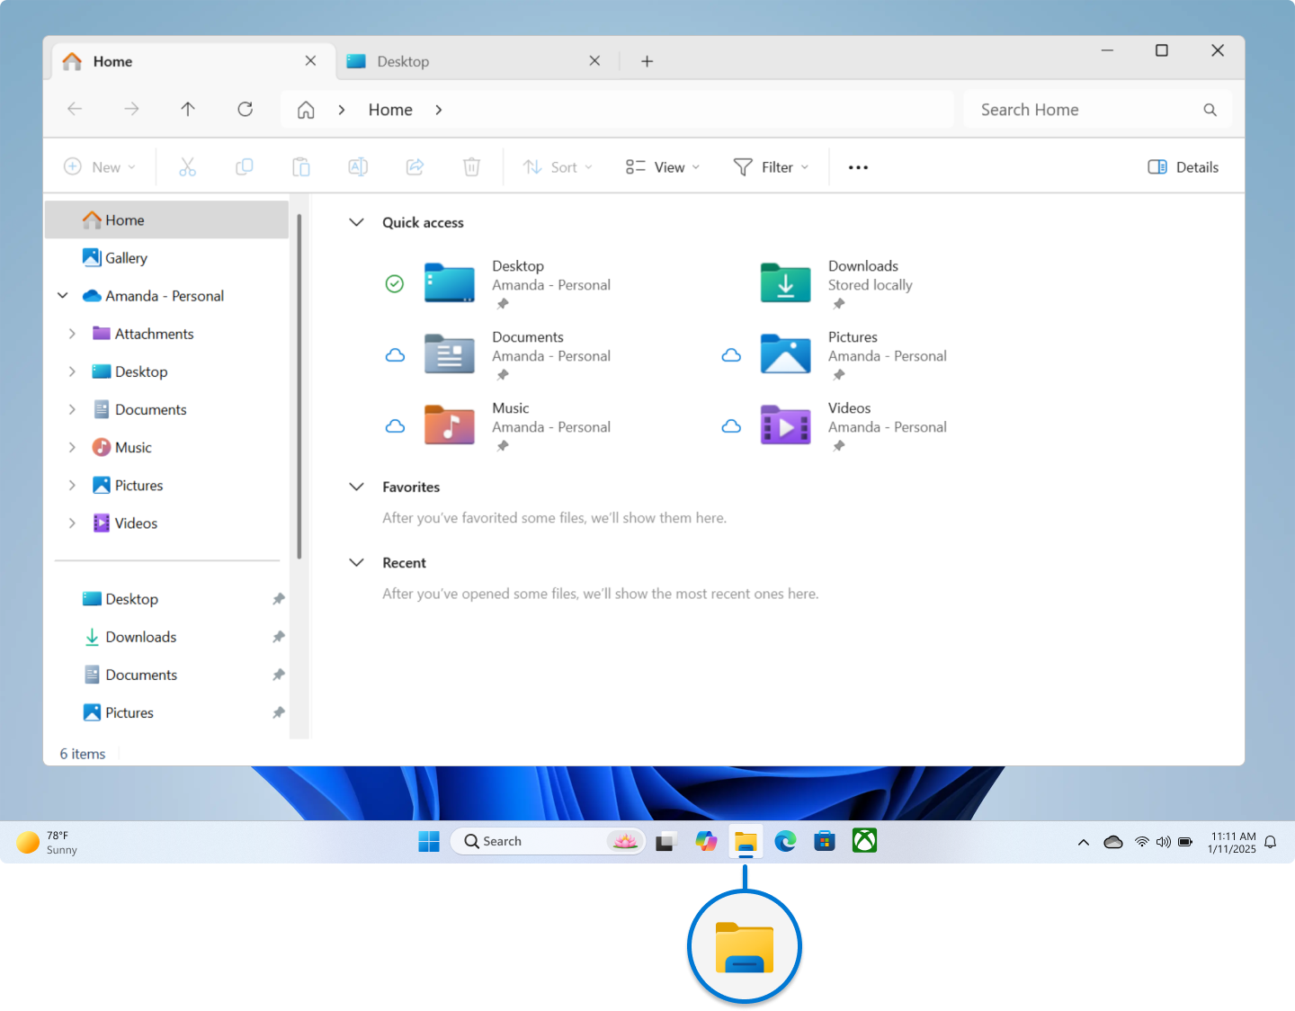 | Microsoft no tiene procesador, usa hardware del equipo. | Microsoft Corporation es empresa tecnológica que crea software, servicios y algunos dispositivos; no es un programa, sino desarrolladora de tecnología. | Software: no tiene garantía física, solo soporte y licencias. Hardware (como Xbox o Surface): sí tiene garantía limitada del fabricante. | Gratis | Gratis | Gratis | Gratis | Gratis | Gratis | Gratis | Gratis | Gratis | Gratis | no aplica | Gratis | Gratis | Gratis | Gratis | Gratis | si
2 | Canonical Ltd (Principalmente Software) | 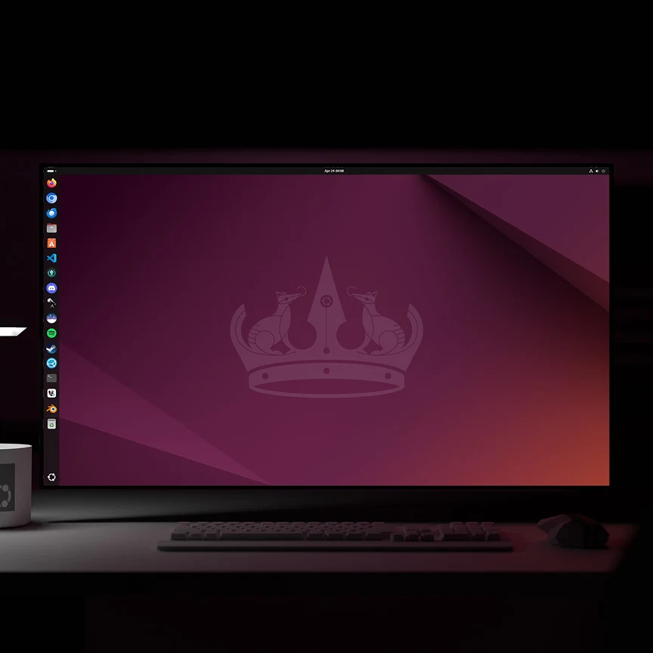 | Ubuntu no tiene procesador propio. Usa el procesador del equipo, por ejemplo: Intel Core AMD Ryzen | Ubuntu es sistema operativo de Canonical; gestiona hardware, software y recursos del equipo; funciona en computadores y servidores, usa procesador del dispositivo. | Ubuntu no tiene garantía física; ofrece soporte y actualizaciones. Canonical brinda soporte empresarial opcional mediante contratos de servicio. | Gratis | Gratis | Gratis | Gratis | Gratis | Gratis | Gratis | Gratis | Gratis | Gratis | no aplica | Gratis | Gratis | Gratis | Gratis | Gratis | no
3 | Google LLC (Principalmente software) |  | Google LLC no tiene un procesador propio en sus programas. su software usa procesadores del hardware. | Google LLC es una empresa tecnológica enfocada en software, servicios en la nube y aplicaciones. Desarrolla productos como Google Chrome, Android y herramientas en línea. También crea hardware como teléfonos Pixel y diseña procesadores como Google Tensor para sus dispositivos. | Google ofrece garantía, pero depende del producto. Software: no tiene garantía física, solo soporte y actualizaciones. Hardware (como Pixel): tiene garantía limitada del fabricante. | Gratis | Gratis | Gratis | Gratis | Gratis | Gratis | Gratis | Gratis | Gratis | Gratis | no aplica | Gratis | Gratis | Gratis | Gratis | Gratis | si

 |  |  |  |  | Plazo Entrega de Proveedor (Plazo Máximo Entrega en días) | 1 | 7 | 10 | 6 | 1 | 7 | 12 | 5 | 7 | 8
 |  |  |  |  | Cantidad Mínima Pedido de Proveedor | 1 | 1 | 1 | 1 | 1 | 1 | 1 | 1 | 1 | 1
 |  |  |  |  | Plazo Pago Proveedor en días | 30 | 60 | 90 | 15 | 30 - 60 | 30 - 60 - 90 | 30 | 30 | 30 | 30

Servicios en la Nube
INSATEXT Requerimientos Técnicos ( Harware & Software ) |  |  |  |  |  | INSATEXT Análisis Comparativo Tarifas Proveedores

Nº | Nombre | Imagen | Procesador | Detalles | Garantia | Panamericana | Falabella | Exito | Mercado Libre | Katronix | Alkosto | Amazon | Speed Logic | Lenovo | Jumbo | Precio más Bajo | Proveedor precio más Bajo | Precio más Alto | Proveedor precio más Alto | Diferencia entre Precio más Alto y más Bajo | Observaciones Generales | RECOMENDACIÓN
1 | Acer Monitor de 27 pulgadas |  | El monitor Acer KB272 G0bi de 27" con resolución Full HD de 1920 x 1080 en una relación de aspecto de 16:9 presenta imágenes impresionantes y de alta calidad con excelentes detalles. | Pantalla FHD IPS KB272-27 pulgadas (1920 x 1080), frecuencia de actualización de hasta 120 Hz, 99% sRGB, inclinación, compatibilidad de sincronización adaptativa | 1 año de garantia |  | 279,900 | 272,690 | 257,900 |  |  | 241,762 | 289,000 |  |  | 241,762 | Amazon | 289,000.0 | Speed Logic | 47,238.0 | Los monitores Acer de 27 pulgadas destacan por ofrecer una excelente relación calidad-precio, siendo una opción popular para trabajo y gaming. Generalmente incluyen paneles IPS con buena representación de color, resolución FHD o QHD, y tecnologías de cuidado ocular (Acer VisionCare), proporcionando imágenes nítidas y ángulos de visión amplios. | No
2 | Seagate Barracuda ST1000dm010 1TB |  | Disco Duro de una tera interno para PC La unidad de disco duro de 1 TB, 7200 RPM | El disco duro Western Digital (WD) Blue de 1TB (modelo WD10EZEX) para PC es un HDD interno de 3.5 pulgadas, ideal para almacenamiento diario. Ofrece 7200 RPM, caché de 64 MB y una interfaz SATA III (6 Gb/s), garantizando un rendimiento fiable y velocidades rápidas de transferencia para escritorio. | 1 año de garantia |  |  | 237,000 | 190,000 |  |  | 297,562 |  |  |  | 190,000 | Mercado Libre | 297,562.0 | Amazon | 107,562.0 | El Seagate BarraCuda 1TB (ST1000DM010) es un disco duro HDD de 3.5 pulgadas, versátil y económico, ideal para PCs de escritorio, juegos y almacenamiento de datos. Funciona a 7200 RPM, ofrece una velocidad de transferencia de hasta 210 MB/s, y cuenta con 64 MB de caché, destacando por su buen equilibrio entre rendimiento, precio y fiabilidad para uso diario. | SI
3 | Bluehost |  | Sistema basado en Ubuntu Server que permite convertir un equipo en servidor doméstico o en la nube de forma sencilla. | Lightning fast speed 99.99% Uptime SLA Unmetered bandwidth Full root access 1-click installs AMD EPYC NVMe Storagess | No aplica | Gratis | Gratis | Gratis | Gratis | Gratis | Gratis | Gratis | Gratis | Gratis | Gratis | No aplica | No aplica | No aplica | No aplica | No aplica | CasaOS sobre Ubuntu Server transforma servidores o PCs antiguos en NAS personales funcionales, simplificando la gestión de Docker con una interfaz intuitiva de "un solo clic". Ideal para principiantes, ofrece una tienda de aplicaciones y gestión de archivos, idealmente montado sobre Ubuntu 24.04 LTS para estabilidad y seguridad. | SI
4 | Memoria Ram Adata Ddr4 16Gb 3200 |  | Memoria RAM Premier color verde 16GB 1x16GB Adata AD4S320016G22-SGN | DDR4 3200 MHz PC4-25600 260 pines sin búfer sin ECC 1.2V CL22 Temporización 22-22-22-52 Rango dual 2Rx8 basado 1024x8 diseñado para juegos y alto rendimiento, Capacidad del módulo: 16 GB Paquete: 1x16GB Para portátil, no para computadora de escritorio | 1 año de garantia |  | 575,900 | 530,900 | 470,000 |  |  | 711,767 |  |  |  | 470,000 | Mercado Libre | 711,767.0 | Amazon | 241,767.0 | Buena velocidad (3200 MHz) y bajo consumo. Ideal para mejorar el rendimiento del PC. | NO
5 | Tarjeta De Video Nvidia Geforce Asus Rtx 3050 Dual Oc Auto Ex 6 Gigas |  | ASUS Dual GeForce RTX™ 3050 OC Edition 6GB GDDR6 con dos potentes ventiladores Rendimiento de juegos AAA. | Memoria: 6 GB GDDR6 con una interfaz de 96 bits. Arquitectura: NVIDIA Ampere con núcleos RT de 2.ª gen y Tensor de 3.ª gen (soporta Ray Tracing y DLSS). Refrigeración: Diseño de dos ventiladores Axial-tech que optimizan el flujo de aire y reducen las turbulencias. | 2 años de garantia |  | 1,439,900 |  | 1,390,000 |  |  | 892,762 | 1,169,000 |  |  | 892,762 | Amazon | 1,439,900.0 | Falabella | 547,138.0 | La ASUS Dual GeForce RTX™ 3050 OC Edition de 6GB es una tarjeta gráfica de gama de entrada, diseñada para gaming 1080p y creadores con presupuesto limitado. Destaca por su diseño compacto, tecnología Auto-Extreme (fabricación automatizada fiable) y soporte para DLSS y Ray Tracing, ideal para chasis pequeños sin requerir conectores de alimentación extra. | Si
6 | VIA C3 |  | Disco Duro de una tera interno para PC La unidad de disco duro de 1 TB, 7200 RPM | VIA Nano / Nano X2 / Nano E-Series: Diseñados para ofrecer un mayor rendimiento manteniendo la eficiencia. Los VIA Nano X2, por ejemplo, son procesadores de doble núcleo fabricados en 40nm, con arquitectura de 64 bits y diseño "pin-a-pin" compatible con las series anteriores para facilitar la actualización. VIA C7 / C7-D: Procesadores de 2 núcleos basados en la arquitectura VIA CoolStream, conocidos por su alta eficiencia en disipación de calor y bajo consumo (algunos modelos populares por ser considerados "verdes" o de bajo impacto ambiental). | 1 año de garantia |  |  |  | 441,781 |  |  | 600,000 | 700,000 | 300,000 |  | 300,000 | Lenovo | 700,000.0 | Speed Logic | 400,000.0 | La resolución y la caqpacidad de grabar en video en 4 k , lo hacen un gran asccesorio. | No
7 | Teclado HP Alámbrico 150 |  | teclado alámbrico de tamaño completo diseñado para ofrecer una experiencia de escritura cómoda y silenciosa, ideal para entornos de oficina o estudio. | Incluye 12 combinaciones de atajos con la tecla FN para funciones rápidas. Su estructura delgada y ligeramente inclinada busca reducir la fatiga durante sesiones prolongadas. No requiere controladores adicionales; basta con conectarlo al puerto USB para que comience a funcionar. Cuenta con luces para Bloq Mayús, Bloq Num y Bloq Despl. | 2 años de garantia | 59,900 |  | 39,900 | 79,900 | 59,900 | 59,900 |  |  |  | 51,900 | 39,900 | Exito | 79,900.0 | Mercado Libre | 40,000.0 | El teclado HP Alámbrico 150 (modelo 664R5AA) es una opción básica, confiable y económica para oficina u hogar, destacando por su conexión USB "plug-and-play". Ofrece un diseño tipo chiclet de perfil bajo y teclas silenciosas que brindan una escritura cómoda y precisa, compatible principalmente con Windows. | Si
8 | Maxell Teclado Alambrico Kb-90 |  | El teclado alámbrico Maxell KB-90 es un periférico de oficina básico y de membrana, por lo que no cuenta con un procesador dedicado ni requiere capacidades de cómputo interno. Se conecta directamente vía USB y funciona mediante un controlador genérico del sistema operativo para registrar las pulsaciones. | Arquitectura de membrana que ofrece una escritura silenciosa. peso del teclado: 550 g fácil de transportar. Resistente a salpicaduras que protege ante accidentes. Ancho del teclado: 43 cm que ahorra espacio en el escritorio. | 3 meses y 1 año | 48,200 | 32,900 | 40,000 | 50,000 | 55,000 | 40,000 | 32,000 | 50,000 |  |  | 32,000 | Amazon | 55,000.0 | Katronix | 87,000.0 | El Maxell KB-90 es un teclado alámbrico USB de diseño básico, ergonómico y resistente, ideal para oficina o estudiante. Destaca por su sistema de drenaje anti-derrames, teclas suaves al tacto (membrana) y compatibilidad plug & play con Windows/Mac | Si
9 | Mouse Dell MS116 negro |  | mouse inalámbrico esencial diseñado para la portabilidad y la sostenibilidad, destacando por su conectividad exclusiva vía Bluetooth Low Energy | Es inalámbrico. Puede conectarse a cualquier dispositivo a través de Bluetooth. Tipo de alimentación inalámbrica: pilas. Resolución de 1000dpi. Con sensor óptico | 1 año de garantia |  | 44,700 | 29,500 | 43,550 |  |  | 31,582 |  |  |  | 29,500 | Exito | 44,700.0 | Falabella | 15,200.0 | El mouse Dell MS116 negro es un dispositivo alámbrico USB básico, fiable y ergonómico, ideal para uso diario en oficinas o el hogar. Destaca por su sensor óptico de para precisión estándar, diseño ambidiestro cómodo, funcionalidad . | Si
10 | Mouse inalámbrico Logitech M170 |  | mouse inalámbrico compacto y económico, diseñado principalmente para la portabilidad y el uso diario en tareas de oficina | Es inalámbrico. Orientación de la mano: ambidiestro. Puede conectarse a cualquier dispositivo a través de receptor USB. Tipo de alimentación inalámbrica: pilas. Resolución de 1000dpi. Con sensor óptico | 1 año (12 meses) | 55,000 | 69,000 |  | 55,000 | 59,400 |  |  | 47,000 | 19,900 | 70,000 | 19,900 | Lenovo | 70,000.0 | Jumbo | 89,900.0 | El Logitech M170 es un mouse inalámbrico compacto y ambidiestro, ideal para portabilidad y uso diario. Destaca por su conexión estable de 2.4 GHz (radio de 10m), instalación "Plug and Play" sin drivers, y una larga duración de batería (hasta 12 meses). Es económico, ligero y funcional, aunque de tamaño pequeño | Si
11 | Creative Commons (CC BY-NC) |  | No tiene procesador, es una licencia digital (CC BY-NC) | Capacidad 1 tera, Velocidad (rpm) 7200 rpm, Interfaz SATA III (6.0 Gb/s), Memoria Cache 32MB, Factor de forma 3.5', Para Ordenadores de particulares o Empresas | La licencia Creative Commons (CC BY-NC) no ofrece garantía. El contenido se proporciona “tal cual”, sin asegurar su funcionamiento, calidad o exactitud, y el autor no se hace responsable por posibles usos o problemas derivados. | Gratis | Gratis | Gratis | Gratis | Gratis | Gratis | Gratis | Gratis | Gratis | Gratis | Gratis | no aplica | no aplica | no aplica | no aplica | La licencia Creative Commons Reconocimiento-NoComercial (CC BY-NC) 4.0 permite a terceros compartir, adaptar y modificar obras de forma gratuita, siempre que den crédito al autor (atribución) y no utilicen el material con fines comerciales. Los usuarios pueden crear obras derivadas, pero deben seguir siendo no comerciales. | No
12 | Canonical Ltd (Principalmente Software) |  | Ubuntu no tiene procesador propio. Usa el procesador del equipo, por ejemplo: Intel Core AMD Ryzen | Ubuntu es sistema operativo de Canonical; gestiona hardware, software y recursos del equipo; funciona en computadores y servidores, usa procesador del dispositivo. | Ubuntu no tiene garantía física; ofrece soporte y actualizaciones. Canonical brinda soporte empresarial opcional mediante contratos de servicio. | Gratis | Gratis | Gratis | Gratis | Gratis | Gratis | Gratis | Gratis | Gratis | Gratis | Gratis | no aplica | no aplica | no aplica | no aplica | Producto/servicio. Canonical, empresa radicada en el Reino Unido, se creó junto a Ubuntu para ayudarlo a llegar a un mercado más amplio. Sus servicios ayudan a los gobiernos y empresas con las migraciones, la administración y el soporte técnico para la implementación de Ubuntu. | Si
13 | Google LLC (Principalmente software) |  | Google LLC no tiene un procesador propio en sus programas. su software usa procesadores del hardware. | Google LLC es una empresa tecnológica enfocada en software, servicios en la nube y aplicaciones. Desarrolla productos como Google Chrome, Android y herramientas en línea. También crea hardware como teléfonos Pixel y diseña procesadores como Google Tensor para sus dispositivos. | Google ofrece garantía, pero depende del producto. Software: no tiene garantía física, solo soporte y actualizaciones. Hardware (como Pixel): tiene garantía limitada del fabricante. | Gratis | Gratis | Gratis | Gratis | Gratis | Gratis | Gratis | Gratis | Gratis | Gratis | Gratis | no aplica | no aplica | no aplica | no aplica | Google LLC, fundada en 1998, es una empresa tecnológica estadounidense líder especializada en software, búsquedas en internet y servicios en la nube. Su ecosistema incluye motores de búsqueda, navegadores (Chrome), sistemas operativos (Android), y herramientas de productividad (Workspace), centrados en el procesamiento rápido de información, seguridad de datos y publicidad digital. | Si
14 | Microsoft Coporation (Principalmente Softrware) |  | Microsoft no tiene procesador, usa hardware del equipo. | Microsoft Corporation es empresa tecnológica que crea software, servicios y algunos dispositivos; no es un programa, sino desarrolladora de tecnología. | Software: no tiene garantía física, solo soporte y licencias. Hardware (como Xbox o Surface): sí tiene garantía limitada del fabricante. | Gratis | Gratis | Gratis | Gratis | Gratis | Gratis | Gratis | Gratis | Gratis | Gratis | Gratis | no aplica | no aplica | no aplica | no aplica | Microsoft Corporation, líder global en software (Windows, Office) y nube (Azure), opera como una tecnológica esencial enfocada en IA, productividad y servicios empresariales. Con sede en Washington, impulsa la transformación digital global, enfrentando retos de infraestructura, seguridad y la transición hacia sistemas operativos modernos como Windows 11. | Si
 |  |  |  |  | Plazo Entrega de Proveedor (Plazo Máximo Entrega en días) | 1 | 7 | 10 | 6 | 1 | 7 | 12 | 5 | 7 | 8
 |  |  |  |  | Cantidad Mínima Pedido de Proveedor | 1 | 1 | 1 | 1 | 1 | 1 | 1 | 1 | 1 | 1
 |  |  |  |  | Plazo Pago Proveedor en días | 30 | 60 | 90 | 15 | 30 - 60 | 30 - 60 - 90 | 30 | 30 | 30 | 30

